Paste Value
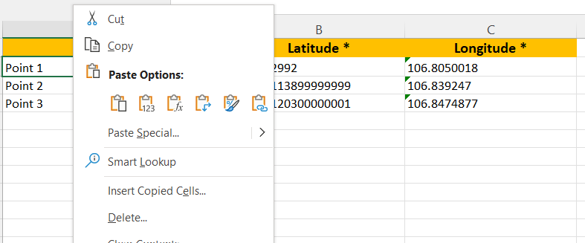
Copy cell, lalu klik kanan pada cell yang akan dipaste, pilih Paste Value

